Turmbau DD
Turmbau zu Dresden

 |  |  |  | Plansteine
Stein |  |  | Mz 28 | KS-P 20 | PP 8 | PP 2 | Kalkstein | C25/30 | S235 | C24 | C24
 |  |  | MG III | DM | DM | DM | 80 - 180 N/mm²
Mörtel |  |  | M10 | M10 | M10 | M10 |  |  |  | ǁ | ^
Steinfestigkeitsklasse | fb o. fbk (NA) | N/mm² | 28 | 20 | 8 | 2
Steinfestigkeit (Mittelwert) | fst (NA) | N/mm² | 35 | 25 | 10 | 2.5 | 130
Mörtelfestigkeit (Rechenwert) | fm | N/mm² | 10 | 10 | 10 | 10
 | K |  | 0.95 | 0.8 | 0.9 | 0.9
 | a |  | 0.585 | 0.8 | 0.75 | 0.75
 | b |  | 0.162
Mauerwerksfestigkeit nach EC6-1-1/NA | fk | N/mm² | 11.0 | 10.5 | 5.1 | 1.8 | 8.3
Mauerwerksfestigkeit nach EC6-3/NA oder nach der jeweiligen Norm | fk | N/mm² | 11.0 | 10.5 | 5.1 | 1.8 |  | 25 | 235 | 21 | 2.5
Teilsicherheitsbeiwert Widerstand | gM |  | 1.5 | 1.5 | 1.5 | 1.5 | 1.5 | 1.5 | 1.0 | 1.3 | 1.3
 | kmod |  |  |  |  |  |  |  |  | 0.8 | 0.8
Dauerstandsfaktor | z |  | 0.85 | 0.85 | 0.85 | 0.85 | 0.85 | 0.85 | 1.0
Druckfestigkeit (Bemessungswert) | fd | N/mm² | 6.2 | 6.0 | 2.9 | 1.0 | 4.7 | 14.2 | 235.0 | 12.9 | 1.5
Wichte Mauerwerk | g | kN/m³ | 18 | 20 | 9 | 6 | 28 | 25 | 78.5 | 4.2 | 4.2
Teilsicherheitsbeiwert Einwirkung | gE |  | 1.35 | 1.35 | 1.35 | 1.35 | 1.35 | 1.35 | 1.35 | 1.35 | 1.35
Eigengewichtshöhe | h | m | 257 | 220 | 238 | 126 | 124 | 420 | 2218 | 2279 | 271

Genaues Verfahren S6
Position S6
zugrundeliegende Lastnorm DIN EN 1991-1 + NA
zugrundeliegende Mauerwerksnorm DIN EN 1996-1-1 + NA (EC6), 1996-3 + NA (EC6-3)
 |  |  | DG | OG2 | OG1 | EG
Nachweis mit Lastexzentrizitäten - Standardverfahren
Dicke | t | m | 0.24 | 0.24 | 0.24 | 0.24 | vorher. Blatt
Deckenspannweite |  | m | 4.96 | 4.96 | 4.96 | 4.96 | vorher. Blatt
Faktor anteilige Deckenspannweite |  |  | 0.5 | 0.5 | 0.5 | 0.5 | vorher. Blatt

Ständige Deckenlasten
Flächenlast |  | kN/m² | 4.60 | 6.50 | 6.50 | 6.50 | vorher. Blatt
 |  | kN/m | 11.41 | 16.12 | 16.12 | 16.12
Ständige Wandlasten
Wandhöhe | h | m | 2.62 | 2.68 | 2.68 | 2.68 | vorher. Blatt
MW+Putz |  | kN/m | 13.89 | 14.18 | 14.18 | 14.18 | vorher. Blatt
Ständige Lasten: Akkumulierte Summen Wand
oben |  | kN/m | 11.41 | 41.41 | 71.71 | 102.01
Mitte |  | kN/m | 18.35 | 48.50 | 78.80 | 109.10
unten |  | kN/m | 25.29 | 55.59 | 85.89 | 116.19
Teilsicherheitsbeiwert |  |  | 1.35 | 1.35 | 1.35 | 1.35 | vorher. Blatt
Veränderliche Deckenlasten
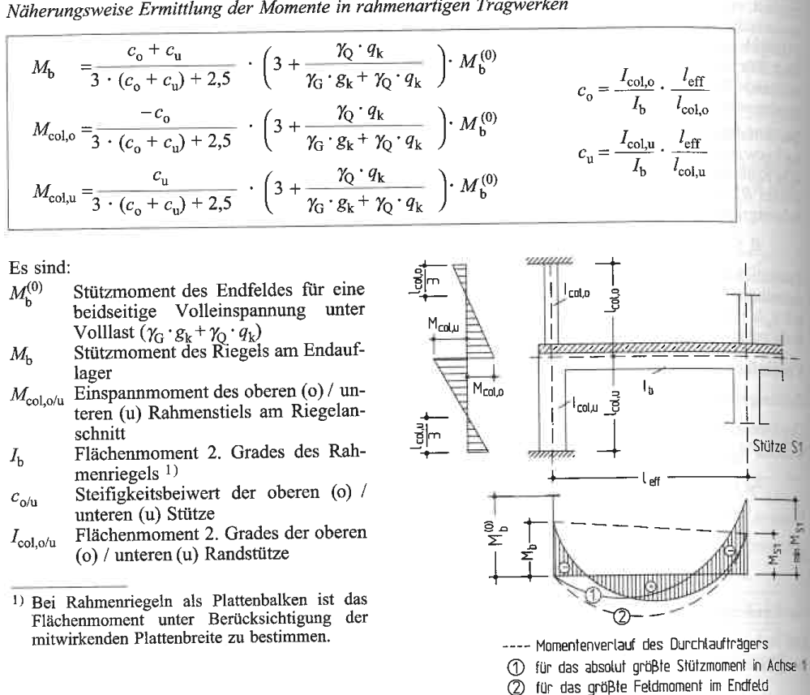
Flächenlast |  | kN/m² | 0.00 | 3.20 | 3.20 | 3.20 | vorher. Blatt
Akkumulierte Summe Wand |  | kN/m | 0.00 | 7.94 | 15.87 | 23.81 | vorher. Blatt
Teilsicherheitsbeiwert |  |  | 1.50 | 1.50 | 1.50 | 1.50 | vorher. Blatt
Bemessungswerte Einwirkungen
oben | N_o | kN/m | 15 | 68 | 121 | 173
Mitte |  | kN/m | 25 | 77 | 130 | 183
unten | N_u | kN/m | 34 | 87 | 140 | 193
Biegesteifigkeit Betondecke
Dicke |  | m | 0.20 | 0.20 | 0.20 | 0.20
E-Modul | E_cm | MN/m² |  |  |  | 31000 | C25/30 EC2 Tab. 3.1
Festigkeit / Biegesteifigkeit MW
Steinfestigkeit | f_st |  |  |  |  | 25.00 | EC6 NA Tab. NA.3
Mörtelfestigkeit | f_m |  |  |  |  | 2.50 | EC6 NA Tab. NA.2MGII
Beiwert | K |  |  |  |  | 0.95 | EC6 NA Tab. NA.4
Beiwert | α |  |  |  |  | 0.59 | EC6 NA Tab. NA.4
Beiwert | β |  |  |  |  | 0.16 | EC6 NA Tab. NA.4
Mauerwerksfestigkeit | f_k |  |  |  |  | 7.24 | EC6 (3.1)
Beiwert E-Modul | K_E |  |  |  |  | 950 | EC6 NA Tab. NA.12
E-Modul | E_m | MN/m² |  |  |  | 6882 | EC6 3.7.2 (2)
Ersatzrahmen für Decke über EG mit c_o/c_u-Verfahren
Beiwert | c_o | - |  |  |  | 0.71
Beiwert | c_u | - |  |  |  | 0.71
Vollast Decke | q | kN/m² |  |  |  | 13.6
Volleinspannmoment | M_b0 | kNm/m |  |  |  | 27.8 | q*l^2/12
Veränderl. Last Decke | p | kN/m² |  |  |  | 4.8
Wandmoment OG1 unt | M_c,o | kNm/m |  |  |  | -9.8
Wandmoment EG oben | M_c,u | kNm/m |  |  |  | 9.8
Wandmoment EG unten |  | kNm/m |  |  |  | -4.9
Wandmoment EG Mitte |  |  |  |  |  | 2.5
Abminderungsfaktor | η |  |  |  |  | 0.50 | EC6 NA NA.C (3) | Annahme
Moment infolge Windlast
Windlast | wEk | kN/m² | 0.50 |  |  | 0.50
Erhöhung der Einzugsfläche |  |  | 1.50 |  |  | 1.50 |  | z.B. Fensterflächen
Wandmoment Mitte | Mw,Ek | kNm/m | 0.75 |  |  | 0.77 |  | von der Möglichkeit der Verteilung auf die Einspannung wird hier nicht Gebrauch gemacht
Wandmoment Mitte | Mw,Ed | kNm/m | 1.12 |  |  | 1.16
Lastexzentrizitäten Wand EG
ungewollte Ausmitte | e_init | m | 0.01 |  |  | 0.01 | EC6 5.5.1.1(4)
hor. Lasten | e_hm | m | 0.045 |  |  | 0.006 |  | Moment infolge Wind
Lastexz. oben | e_i | m | 0.05 |  |  | 0.04 | EC6 (6.5)
Lastexz. unten | e_i | m | 0.05 |  |  | 0.04 | EC6 (6.5)
Lastexz. Mitte 1 | e_m | m | 0.05 |  |  | 0.03 | EC6 (6.7)
Endkriechwert | φ | - | 1.50 |  |  | 1.50 | EC6 NA Tab. NA.13
Kriechausmitte | e_k | m | 0.004 |  |  | 0.003 | EC6 (6.8)
Lastexz. Mitte 2 | e_mk | m | 0.05 |  |  | 0.03 | EC6 (6.7)
Bemessungswert Tragwiderstand Wandmitte
Teilsicherheitsbeiwert |  | - | 1.50 |  |  | 1.50 | vorher. Blatt
Abminderungsfaktor |  | - | 0.85 |  |  | 0.85 | vorher. Blatt
Bem.wert Festigkeit | f_d | kN/m² | 4.10 |  |  | 4.10
Abminderungsfaktor | ϕ1 | - | 0.55 |  |  | 0.66 | EC6 (6.4)
Abminderungsfaktor | ϕm/2 | - | 0.36 |  |  | 0.60
Bemessungswert Widerstand Mitte | NRd,1 | kN/m | 537 |  |  | 652
Bemessungswert Widerstand Mitte | NRd,2 | kN/m | 354 |  |  | 594
Nachweis | h |  | 7% |  |  | 31%

Beachte: Hier wurde nur der Lastfall max NEd untersucht.

bew. BW EC6
Beispiel bewehrtes Mauerwerk
zugrundeliegende Mauerwerksnorm DIN EN 1996-1-1 (EC6)
Beachte: Hier wurde die Teilsicherheitsbeiwerte nicht gemäß NA verwendet, sondern analog zum EC 2.

Bemessungswerte
Bewehrung | fyd | kN/cm² | 43.5
Mauerwerk | fd | N/mm² | 1.02 | PP2 + DM
 | fd | kN/cm² | 0.102
Breite | b | cm | 25.0
Nutzhöhe | d | cm | 11.6

 | EC 6 |  | Omega-Verfahren |  | maxMRd
0 | 0.000 | 0 | 0.00 | 0 | 1.373
0.1 | 0.467 | 0.1 | 0.46 | 2.5 | 1.373
0.2 | 0.861 | 0.2 | 0.84
0.3 | 1.180 | 0.3 | 0.98
0.4 | 1.425 | 0.4 | 1.04
0.5 | 1.595 | 0.5 | 1.09
0.6 | 1.692 | 0.6 | 1.13
0.7 | 1.714 | 0.7 | 1.16
0.8 | 1.662 | 0.8 | 1.18
0.9 | 1.536 | 0.9 | 1.20
1 | 1.336 | 1 | 1.22
1.1 | 1.061 | 1.1 | 1.23
1.2 | 0.712 | 1.2 | 1.24
1.3 | 0.289 | 1.3 | 1.26
1.4 | -0.208 | 1.4 | 1.27
1.5 | -0.779 | 1.5 | 1.27
1.6 | -1.425 | 1.6 | 1.28
1.7 | -2.145 | 1.7 | 1.29
1.8 | -2.939 | 1.8 | 1.30
1.9 | -3.807 | 1.9 | 1.30
2 | -4.749 | 2 | 1.31
2.1 | -5.766 | 2.1 | 1.31
2.2 | -6.857 | 2.2 | 1.32
2.3 | -8.022 | 2.3 | 1.32
2.4 | -9.261 | 2.4 | 1.33
2.5 | -10.574 | 2.5 | 1.33
 | EC 6 |  | ω-Verfahren
As | z/d | MRd | ω | μ | MRd
cm² |  | kNm |  |  | kNm
0 | 0.950 | 0.000 | 0.000 | 0.000 | 0.00
0.1 | 0.926 | 0.467 | 0.147 | 0.135 | 0.46
0.2 | 0.853 | 0.861 | 0.294 | 0.245 | 0.84
0.3 | 0.779 | 1.180 | 0.441 | 0.284 | 0.98
0.4 | 0.706 | 1.425 | 0.588 | 0.303 | 1.04
0.5 | 0.632 | 1.595 | 0.735 | 0.317 | 1.09
0.6 | 0.559 | 1.692 | 0.882 | 0.328 | 1.13
0.7 | 0.485 | 1.714 | 1.029 | 0.337 | 1.16
0.8 | 0.412 | 1.662 | 1.176 | 0.344 | 1.18
0.9 | 0.338 | 1.536 | 1.324 | 0.350 | 1.20
1 | 0.265 | 1.336 | 1.471 | 0.355 | 1.22
1.1 | 0.191 | 1.061 | 1.618 | 0.359 | 1.23
1.2 | 0.118 | 0.712 | 1.765 | 0.363 | 1.24
1.3 | 0.044 | 0.289 | 1.912 | 0.366 | 1.26
1.4 | -0.029 | -0.208 | 2.059 | 0.369 | 1.27
1.5 | -0.103 | -0.779 | 2.206 | 0.372 | 1.27
1.6 | -0.176 | -1.425 | 2.353 | 0.374 | 1.28
1.7 | -0.250 | -2.145 | 2.500 | 0.376 | 1.29
1.8 | -0.324 | -2.939 | 2.647 | 0.378 | 1.30
1.9 | -0.397 | -3.807 | 2.794 | 0.380 | 1.30
2 | -0.471 | -4.749 | 2.941 | 0.381 | 1.31
2.1 | -0.544 | -5.766 | 3.088 | 0.383 | 1.31
2.2 | -0.618 | -6.857 | 3.235 | 0.384 | 1.32
2.3 | -0.691 | -8.022 | 3.382 | 0.385 | 1.32
2.4 | -0.765 | -9.261 | 3.529 | 0.386 | 1.33
2.5 | -0.838 | -10.574 | 3.676 | 0.387 | 1.33

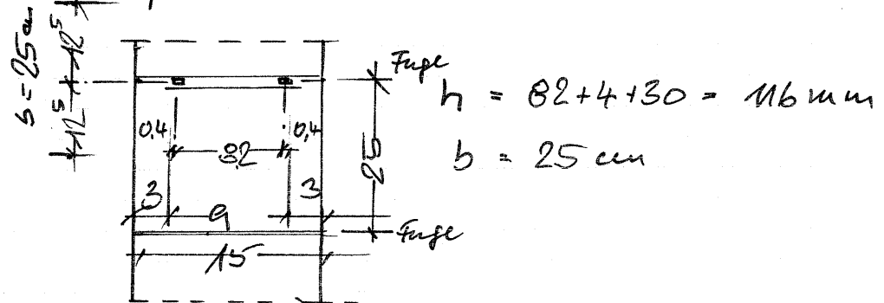
Beispiel

MEd | kNm | 0.25
Ms | kNm | 0.25
N | kN | 0.0
h | cm | 15.0
d | cm | 11.6
b | cm | 25.0
fk | N/mm² | 1.8

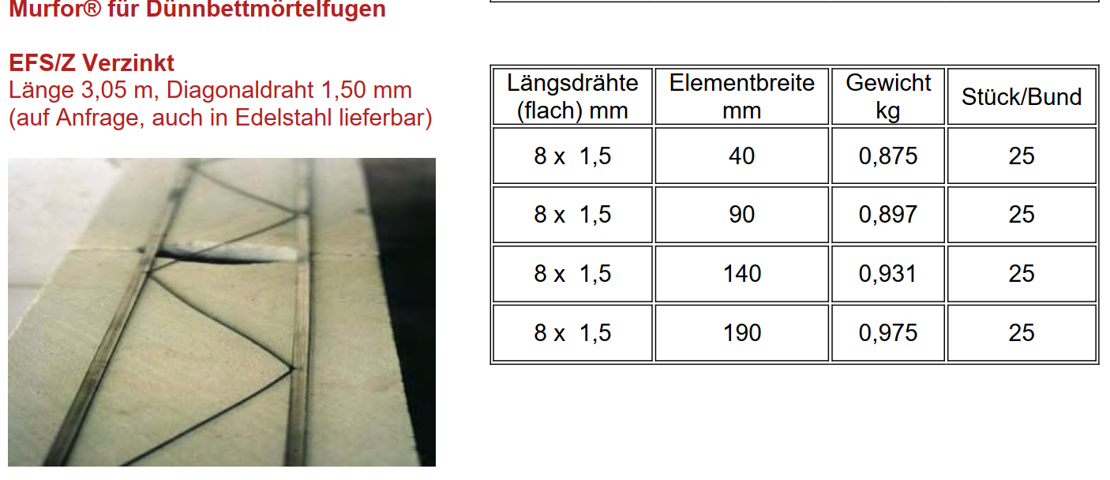
Bemessng nach DIN EN 1996-1-1 (EC6)
vorhAs | cm² | 0.120
z/d |  | 0.912
MRd | kNm | 0.552
maxMRd | kNm | 1.373
h |  | 45%

ω-Verfahren
m |  | 0.0729
w |  | 0.0770
ss | N/mm² | 43.5
erfAs | cm² | 0.052

vorhAs | cm² | 0.120

h |  | 44%

Aussteifungswand
Position S4
Sicherheitskonzept DIN EN 1990 + NA
zugrundeliegende Lastnorm DIN EN 1991-1 + NA
zugrundeliegende Mauerwerksnorm DIN EN 1996-1-1 + NA (EC6), 1996-3 + NA (EC6-3)
 |  |  | DG | OG2 | OG1 | EG
Position S4, Einwirkung in x-Richtung, Aussteifung, Horizontalkräfte
Summe charakteristischer Vertikallasten
Ständige |  | kN | 836 | 2671 | 2671 | 2671 |  | Nebenrechnung
davon Wände |  | kN | 371 | 371 | 371 | 371 |  | Nebenrechnung
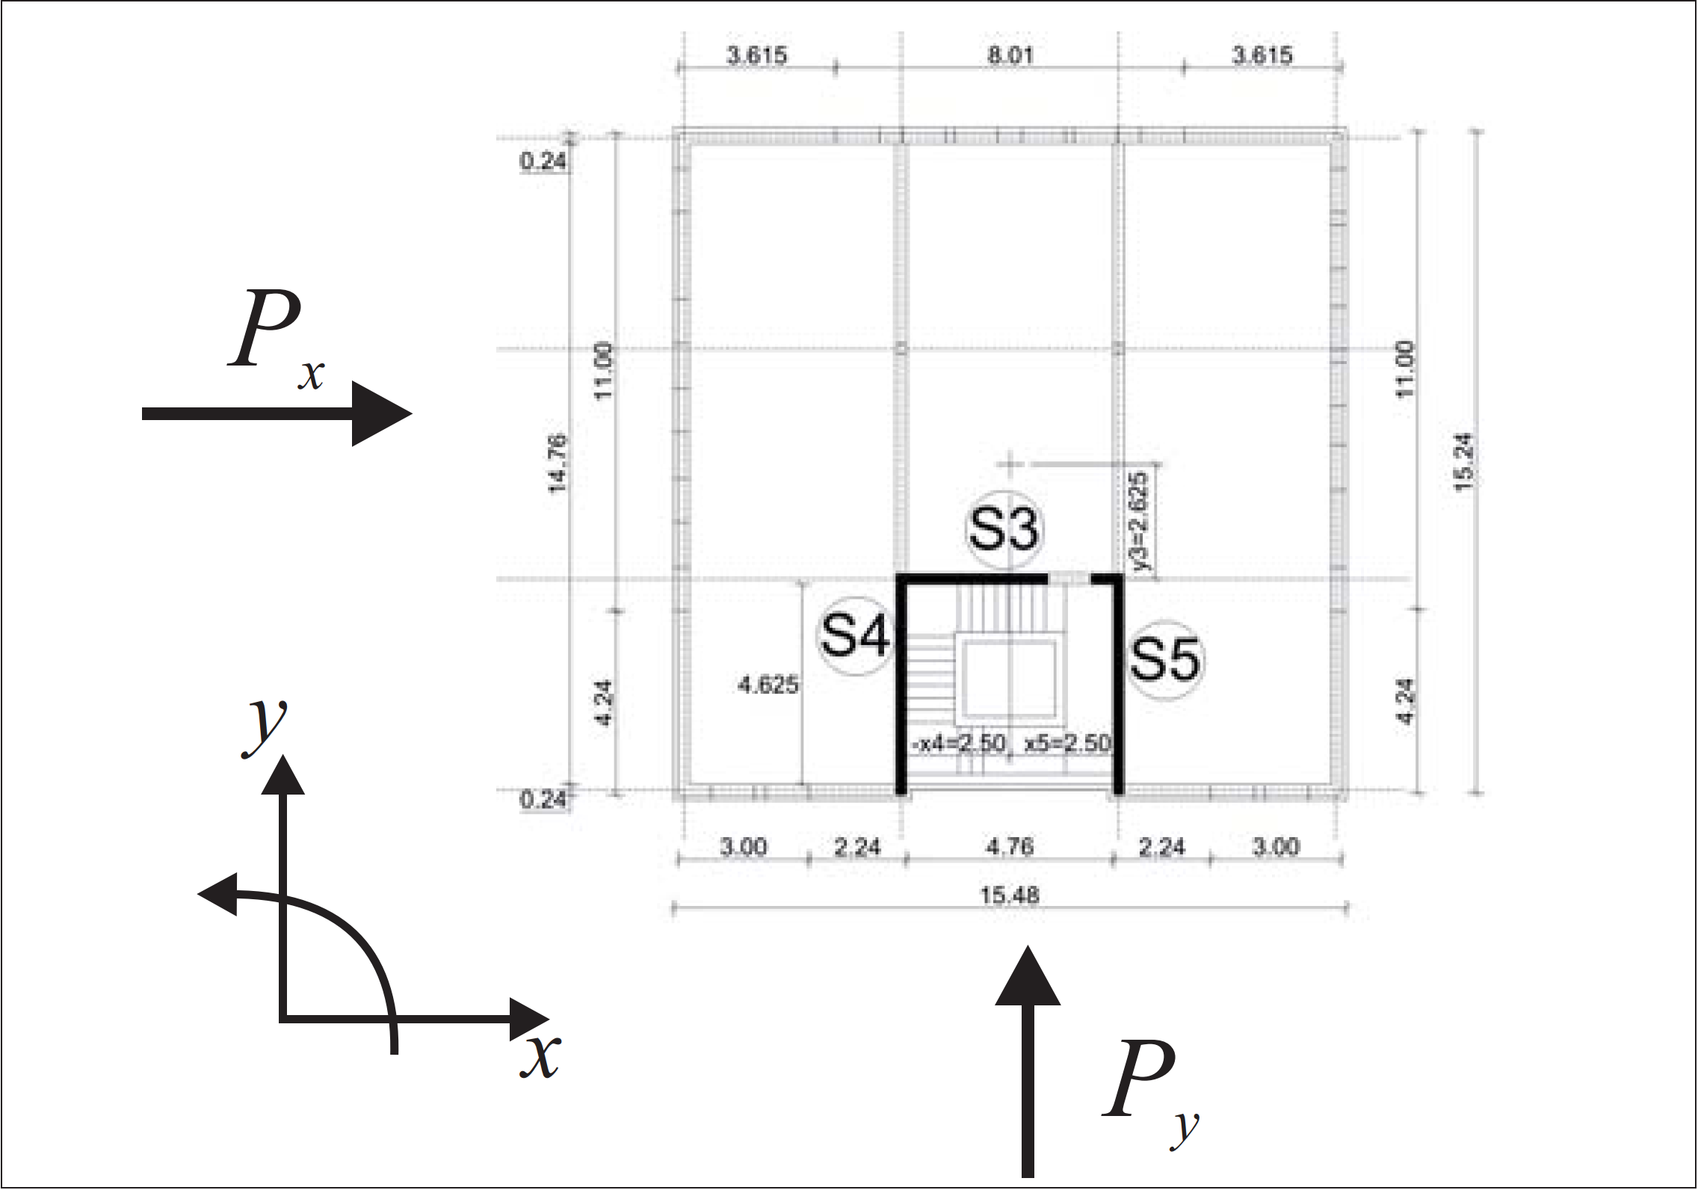
Ständige akkumuliert |  | kN | 836 | 3508 | 6179 | 8850
Veränderliche |  | kN | 189 | 688 | 688 | 688 |  | Nebenrechnung
Veränderliche akkumuliert |  | kN | 189 | 876 | 1564 | 2252
Charakteristische Schiefstellungslasten OK Mauwerk
Gebäudehöhe | h | m | 17
Schiefstellung |  |  | 0.0024 | 0.0024 | 0.0024 | 0.0024 |  | EC6 5.3 (2)
Ständige |  | kN | 2.0 | 6.5 | 6.5 | 6.5
Ständige akkumuliert |  | kN | 2.0 | 8.5 | 15.0 | 21.5
Veränderliche |  | kN | 0.5 | 1.7 | 1.7 | 1.7
Veränderliche akkumuliert |  | kN | 0.5 | 2.1 | 3.8 | 5.5
Charakteristische Windlast
Gebäudebreite | b | m | 15.5 | 15.5 | 15.5 | 15.5
Bemessungswert Wind |  | kN/m² | 0.81 | 0.81 | 0.81 | 0.81 |  | Nebenrechnung nach EC1
Einzugshöhe |  | m | 2.62 | 2.68 | 2.68 | 2.68
Last |  | kN | 32.9 | 33.6 | 33.6 | 33.6
Last akkumuliert |  | kN | 32.9 | 66.5 | 100.1 | 133.6
Einwirkungen S4
Anteil Normalkraft ständig |  |  | 0.080 | 0.080 | 0.080 | 0.080 |  | Nebenrechnung
Anteil Normalkraft veränd. |  |  | 0.100 | 0.100 | 0.100 | 0.100 |  | Nebenrechnung
Anteil Horizontalkraft |  |  | 0.525 | 0.525 | 0.525 | 0.525 |  | Nebenrechnung
Geschosshöhe |  | m | 2.75 | 3.20 | 3.20 | 3.20
Hebelarm bez. UK EG |  |  | 12.35 | 9.60 | 6.40 | 3.20
Schnittkräfte UK EG
Teilsicherheitsbeiwert ständige |  |  | 1.00 | 1.00 | 1.00 | 1.00 |  | EC0
Teilsicherheitsbeiwert veränderlich |  |  | 0.00 | 0.00 | 0.00 | 0.00
Teilsicherheitsbeiwert Wind |  |  | 1.50 | 1.50 | 1.50 | 1.50 |  | EC0
Moment |  |  | 333 | 287 | 191 | 96
Moment akkumuliert | M_Ed | kNm | 333 | 620 | 811 | 906
Normalkraft | N_Ed | kN |  |  |  | 738
Querkraft | V_ed | kN |  |  |  | 222
Spannungsverteilung
Exzentrizität | e | m |  |  |  | 1.23 |  | M_Ed / N_Ed
Wanddicke | d | m |  |  |  | 0.24
Wandlänge | l | m |  |  |  | 5.10 |  | 4,625+2*0,24
überdrückte Länge | l_c | m |  |  |  | 3.96 |  | e > l/6, 1,5 x (l-2e)
rechn. Länge | l_cal | m |  |  |  | 5.29 |  | EC6 NA 6.2 Gl.(NA.19)
überdrückte Fläche | A_c | m² |  |  |  | 1.27 |  | l_c x d
Bemessungswert Druckspannung | σ_Dd | MN/m² |  |  |  | 0.58 |  | N_Ed / A_c
Verteilungsfaktor Schub | c |  |  |  |  | 1.00 |  | EC6 NA 6.2 Gl.(NA.19)
Widerstand
Steinfestigkeit | f_st/b | MN/m² |  |  |  | 25.00 |  | EC6 NA 3.6.1 Tab. NA.3
Steinzugfestigkeit | f_btcal | MN/m² |  |  |  | 0.80 |  | EC6 NA 3.6.2 Gl.(NA.5) Vollsteine!
Haftscherfestigkeit | f_vk0 | MN/m² |  |  |  | 0.08 |  | EC6 NA 3.6.2 Tab. NA.11
Schubfestigkeit 1 | f_vlt1 | MN/m² |  |  |  | 0.31 |  | EC6 NA 3.6.2 Gl.(NA.4)
Schubfestigkeit 2 | f_vlt2 | MN/m² |  |  |  | 0.47 |  | EC6 NA 3.6.2 Gl.(NA.5)
char. Schubfestigkeit | f_vlt | MN/m² |  |  |  | 0.31 |  | EC6 NA NDP zu 3.6.2(3)
Sicherheitsbeiwert | γ_m |  |  |  |  | 1.50 |  | EC6 NA Tab. NA.1
Widerstand Querkraft | V_Rd | kN |  |  |  | 264
Nachweis | h |  |  |  |  | 0.83948943572 | < 1,0

Randdehnung |  |  |  |  |  |  |  | EC6 NA 7.2 (NA.10)
Char. Einwirkungskombination
Beiwert ständige Last |  | - | 1.00 | 1.00 | 1.00 | 1.00
Beiwert veränderliche Last |  | - | 0.00 | 0.00 | 0.00 | 0.00
Beiwert Wind |  | - | 1.00 | 1.00 | 1.00 | 1.00
Normalkraft | N_Ed | MN |  |  |  | 0.71
Moment | M_Ed | MNm | 0.23 | 0.20 | 0.13 | 0.07
Moment akkumuliert |  | MNm | 0.23 | 0.43 | 0.56 | 0.63
Spannungsverteilung
Exzentrizität | e | m |  |  |  | 0.89
bezogene Exzentrizität | l_w/e | -
Überdrückte Länge | l'_w | m |  |  |  | 4.98 |  | MIN(1,5 x (l-2e);l)
Überdrückte Fläche |  | m^2 |  |  |  | 1.20
Randdehnungen (nur im Fall klaffender Fuge)
Randspannung Druckseite | σ_D | MN/m² |  |  |  | 1.18 |  | 2 * N /( d x l_c )
Char. Festigkeit MW |  | MN/m² |  |  |  | 7.24 |  | vor.her. Blatt
E-Modul | E | MN/m² |  |  |  | 7244 |  | EC6 NA 7.2 (NA.10)
Randdehnung Druckseite |  |  |  |  |  | 0.00016356863566 |  | σ_r / E
Rechn. Randdehnung Zugseite |  |  |  |  |  | 3.9597089066E-06 |  | Strahlensatz; <1.e-4
rechn. "Klaffung" |  | mm |  |  |  | 0.012671068501
Nachweis | h |  |  |  |  | 0.0098992722665 | < 1,0

Beachte: Hier wurde auf der sicheren Seite gerechnet. Die veränderlichen Lasten sind bei der Schiefstellung berücksichtigt, bei der Normalkraft aber nicht.

Teilfläche
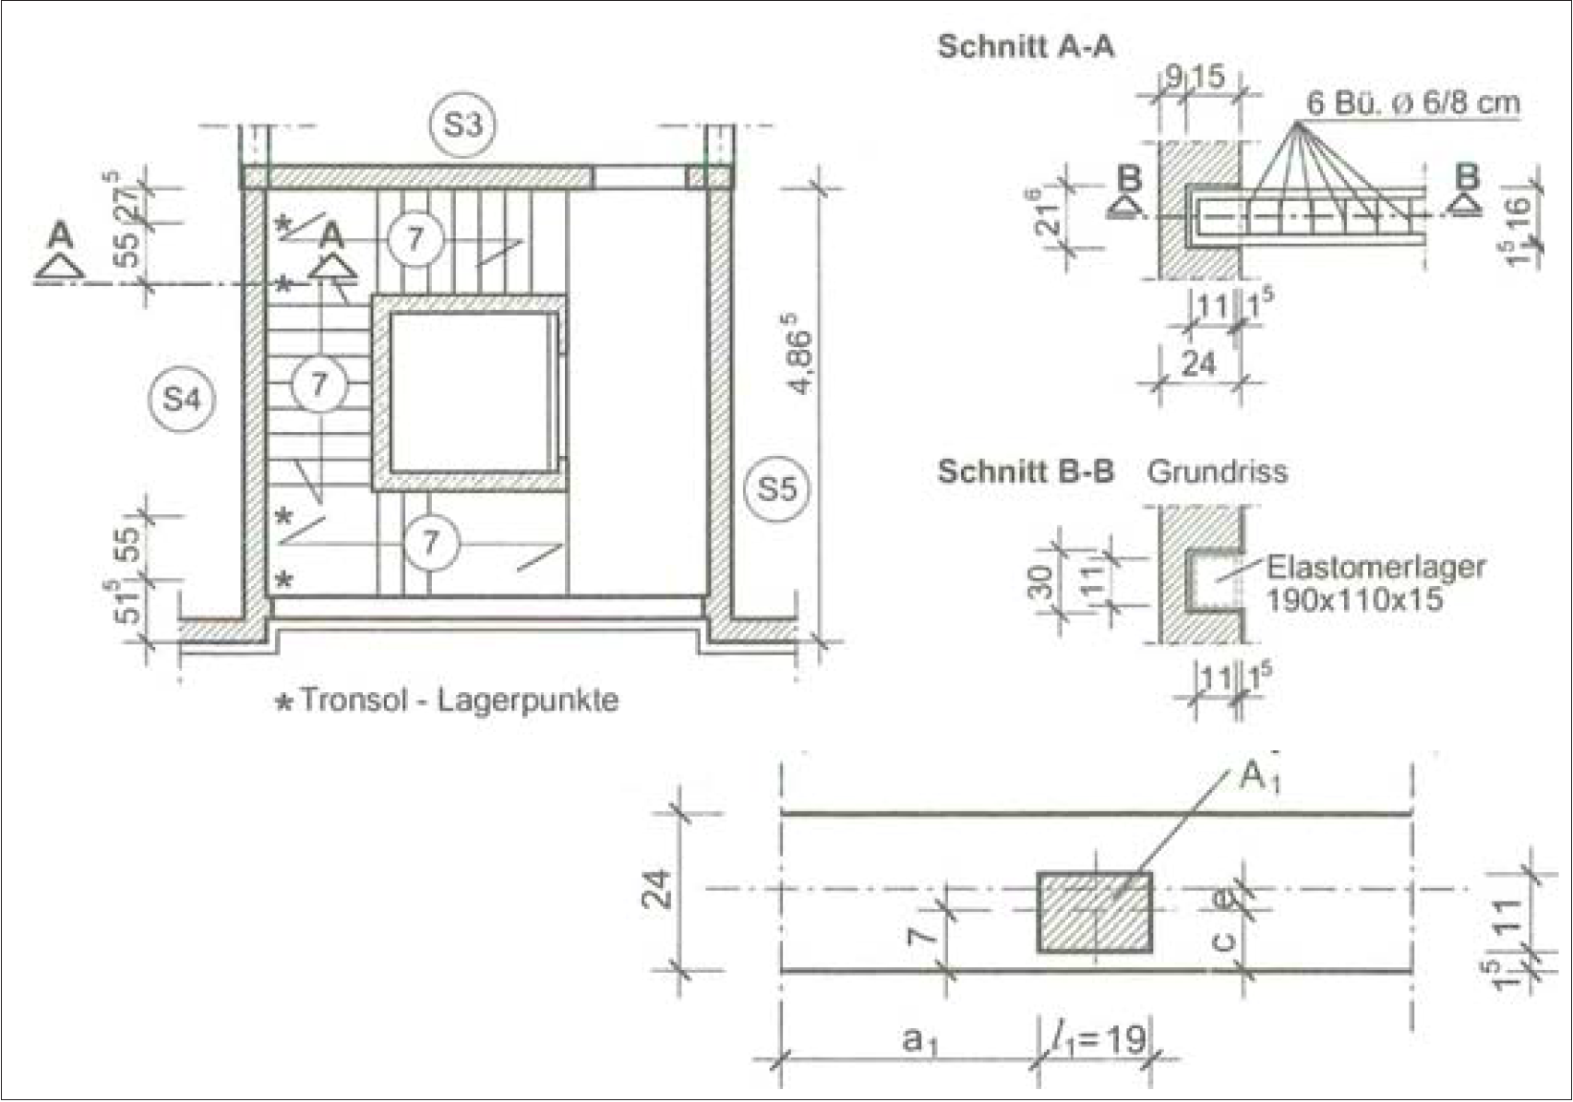
Position S4
zugrundeliegende Lastnorm DIN EN 1991-1 + NA
zugrundeliegende Mauerwerksnorm DIN EN 1996-1-1 + NA (EC6), 1996-3 + NA (EC6-3)
Treppenauflager, Nachweis Teilflächenlasten
Belastung
Ständige Last |  | kN | 15.0 | Nebenrechnung
Teilsicherheitsbeiwert |  | - | 1.35
Veränderliche Last |  | kN | 12.3 | Nebenrechnung
Teilsicherheitsbeiwert |  | - | 1.50
Bemessungswert Einwirkung | N_Edc | kN | 39

Geometrie
Wanddicke | t | m | 0.24
Auflager
Länge | l_1 | m | 0.19
Breite | b | m | 0.11
Exzentrizität | e | m | 0.05 | < t/4 EC6 Bild 6.2 | Beachte: bei randnahen Lasten < t/6
Seitl. Randabstand | a_1 | m | 0.52 | < 3* l_1 = 0,57 => randnah
belastete Fläche | A_b | m² | 0.02
Höhenkote | h_c | m | 1.88
Wandhöhe | h | m | 2.75
 | Dh | m | 0.50

Wirksame Länge | l_efm | m | 0.77
Wirksame Wandfläche | A_ef | m² | 0.19

Zulässige Last unter Auflager
Flächenverhältnis A_b/A_ef |  | - | 0.11
Längenverhältnis a_1/h_c |  | - | 0.27
Erhöhungsfaktor | β | - | 1.39 | EC6 Gl. (6.11)
Erhöhungsfaktor randnahe Last | β | - | 1.27 | EC6/NA Gl. (NA 17)
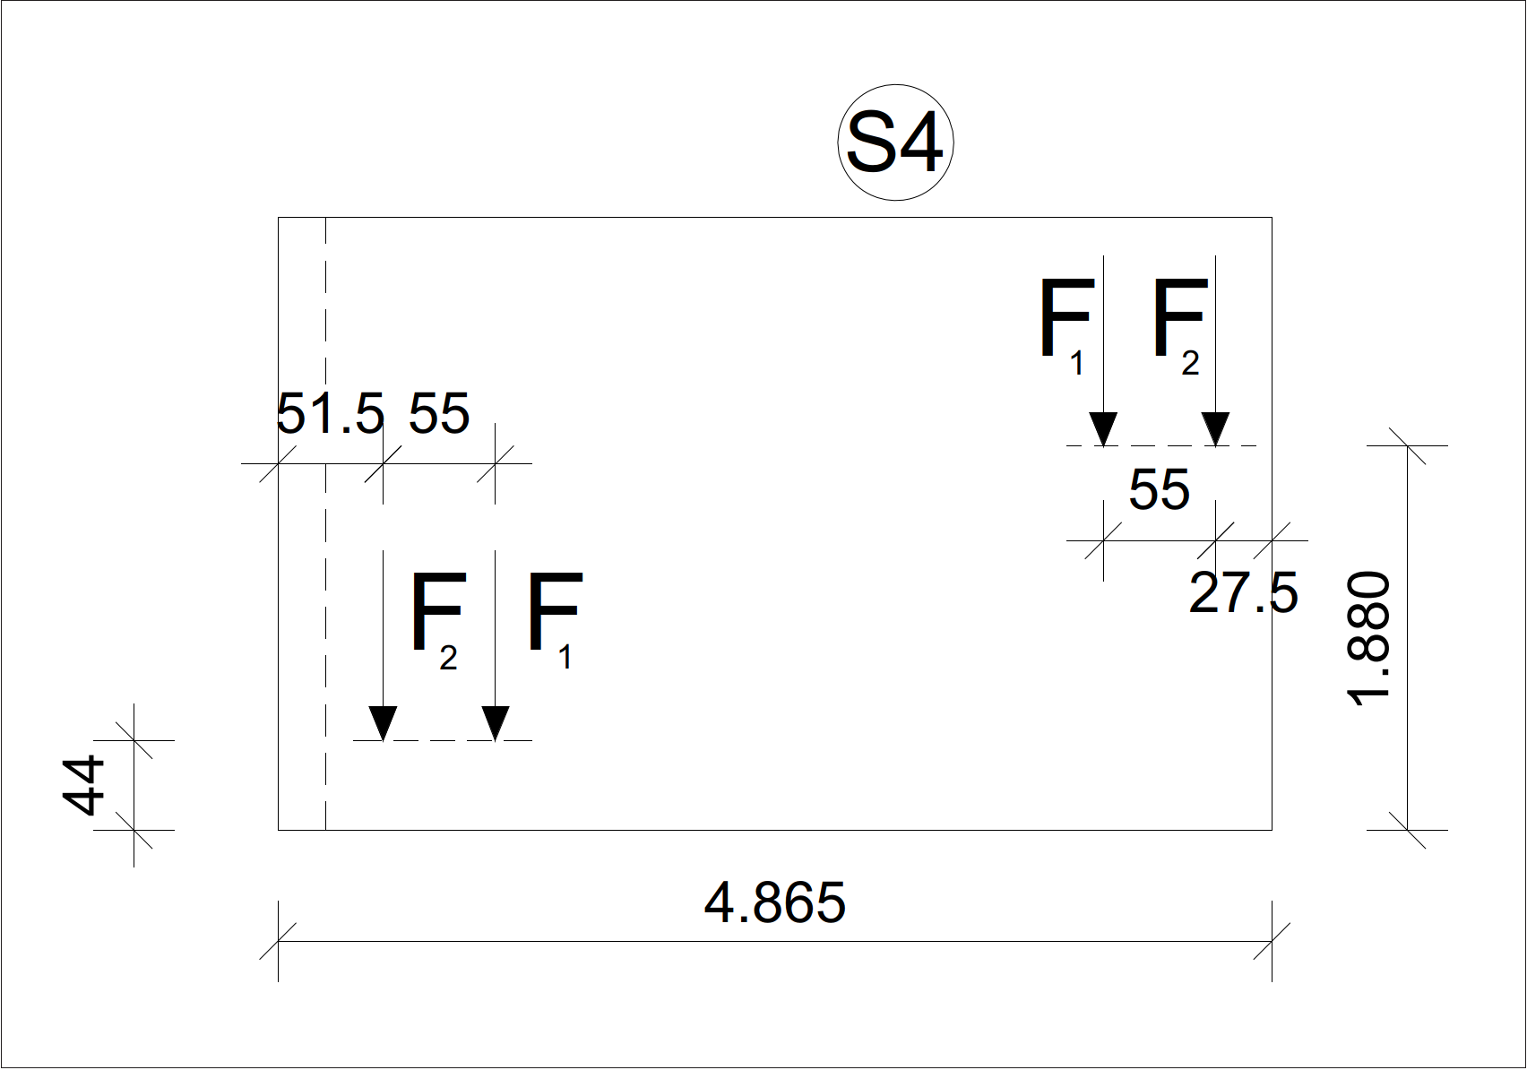
Bem. Wert Festigkeit Mauerwerk | f_d |  | 4.10 | vorh. Blatt
Bemessungswert Widerstand | N_Rdc | kN | 109

Bogen+Flachsturz
Wandöffnung EG

Bogen
Wandgewicht einschl. Teilsicherheit |  | kN/m² | 7.2 |  | vorher. Blatt
Auflast Bogen einschl. Teilsicherheit |  | kN/m | 173 |  | vorher. Blatt
Wanddicke | d | m | 0.24 |  | vorher. Blatt
Wandhöhe |  | m | 2.68 |  | vorher. Blatt
Bogenspannweite | l | m | 1.01 |  | aus Grundriss
Stichverhältnis | f/l | - | 0.20 |  | Annahme UK Grenadierschicht (UK als Bogen; wenn UK gerade, dann Stich f < h und klaffende Fuge mit Spannungsblock mit Breite 2(h-f), tritt hier nicht auf)
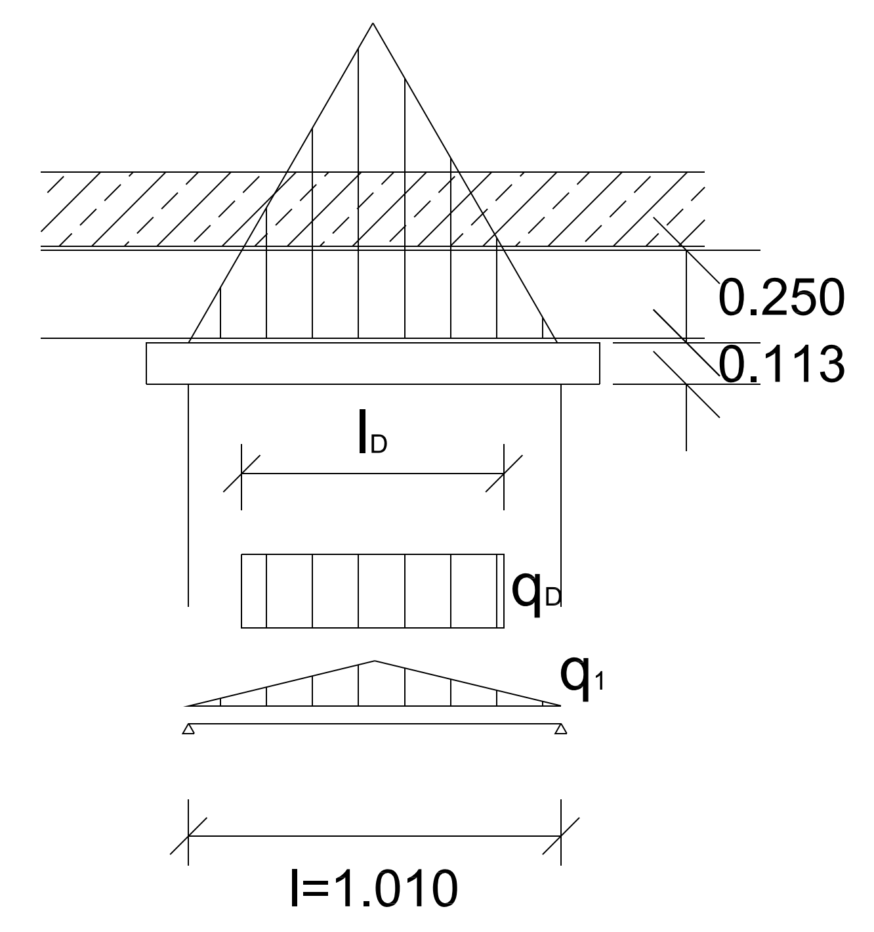
Bogenquerschnittshöhe | h | m | 0.24 |  | Höhe Grenadierschicht
Seitenpfeilerlänge | l_p | m | 1.74 |  | aus Grundriss
Seitenpfeilerhöhe | h_p | m | 2.01 |  | aus Aufriss
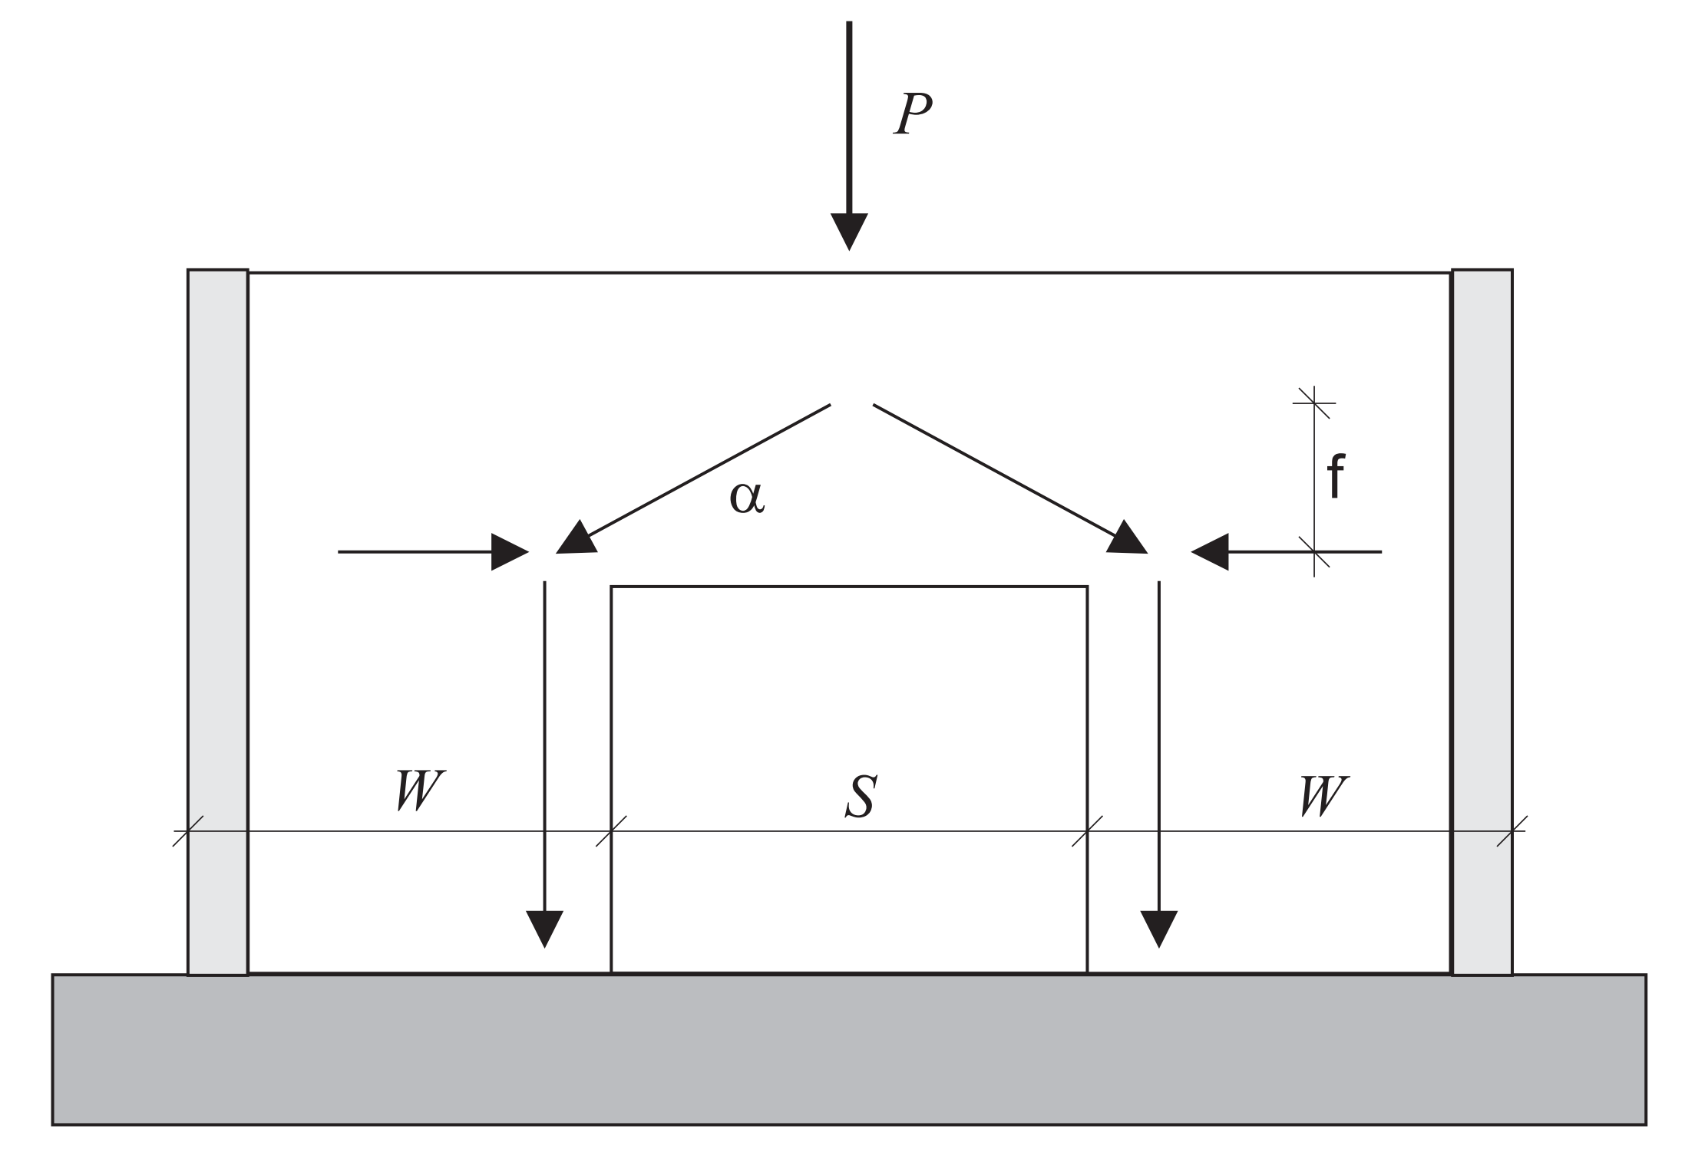
Bogenkräfte
Vertikalkraft |  | kN | 88 |  | Skript Gl.(8.3) Zelle D4 (Flächengewicht!) vernachlässigt
Horizontalkraft |  | kN | 109 |  | Skript Gl.(8.4) "
max. Bogennormalkraft |  | kN | 140 |  | Skript Gl.(8.6) "
Seitenpfeilerkräfte
Normalkraft zentrisch | N_Ed1 | kN | 335
Normalkraft exzentrisch | N_Ed2 | kN | 88
Summe Normalkraft | N_Ed | kN | 423
Scheibenmoment | M_Ed | kNm | 144
Scheibenhorizontalkraft | V_Ed | kN | 109
Widerstand Bogendruck
Teilsicherheitsbeiwert |  |  | 1.50 |  | vorher. Blatt
Bem.wert Druckfestigkeit | f_d | MN/m² | 4.1 |  |  | Beachte: Horizontale Druckfestigkeit. Hier Annahme Vollsteine mit vermörtelten Stoßfugen.
Widerstand Bogennormalkraft | N_Rd | kN | 236 |  | f_d x d x h | Beachte: Hier vereinfachte Annahme als gleichmäßig voll überdrückter Querschnitt.
Nachweis | h |  | 0.59 | < 1,0
Spannungsverteilung Sohle Seitenpfeiler
Exzentrizität | e | m | 0.34 |  | M_Ed / N_Ed
überdrückte Länge | l_c | m | 1.59 |  | wenn e > l/6, 1,5 x (l-2e), sonst l
überdrückte Fläche | A_c | m² | 0.38 |  | l_c x d
Bemessungswert Druckspannung | σ_Dd | MN/m² | 1.11 |  | N_Ed / A_c
Verteilungsfaktor Schub | c |  | 1.00 |  | EC6 NA (NA.19)
Widerstand Querkraft / Bogenschub
Steinfestigkeit | f_st/b | MN/m² | 25.00 |  | EC6 NA Tab. NA.3
Steinzugfestigkeit | f_btcal | MN/m² | 0.80 |  | EC6 NA (NA.5) Vollsteine!
Haftscherfestigkeit | f_vk0 | MN/m² | 0.08 |  | EC6 NA Tab. NA.11
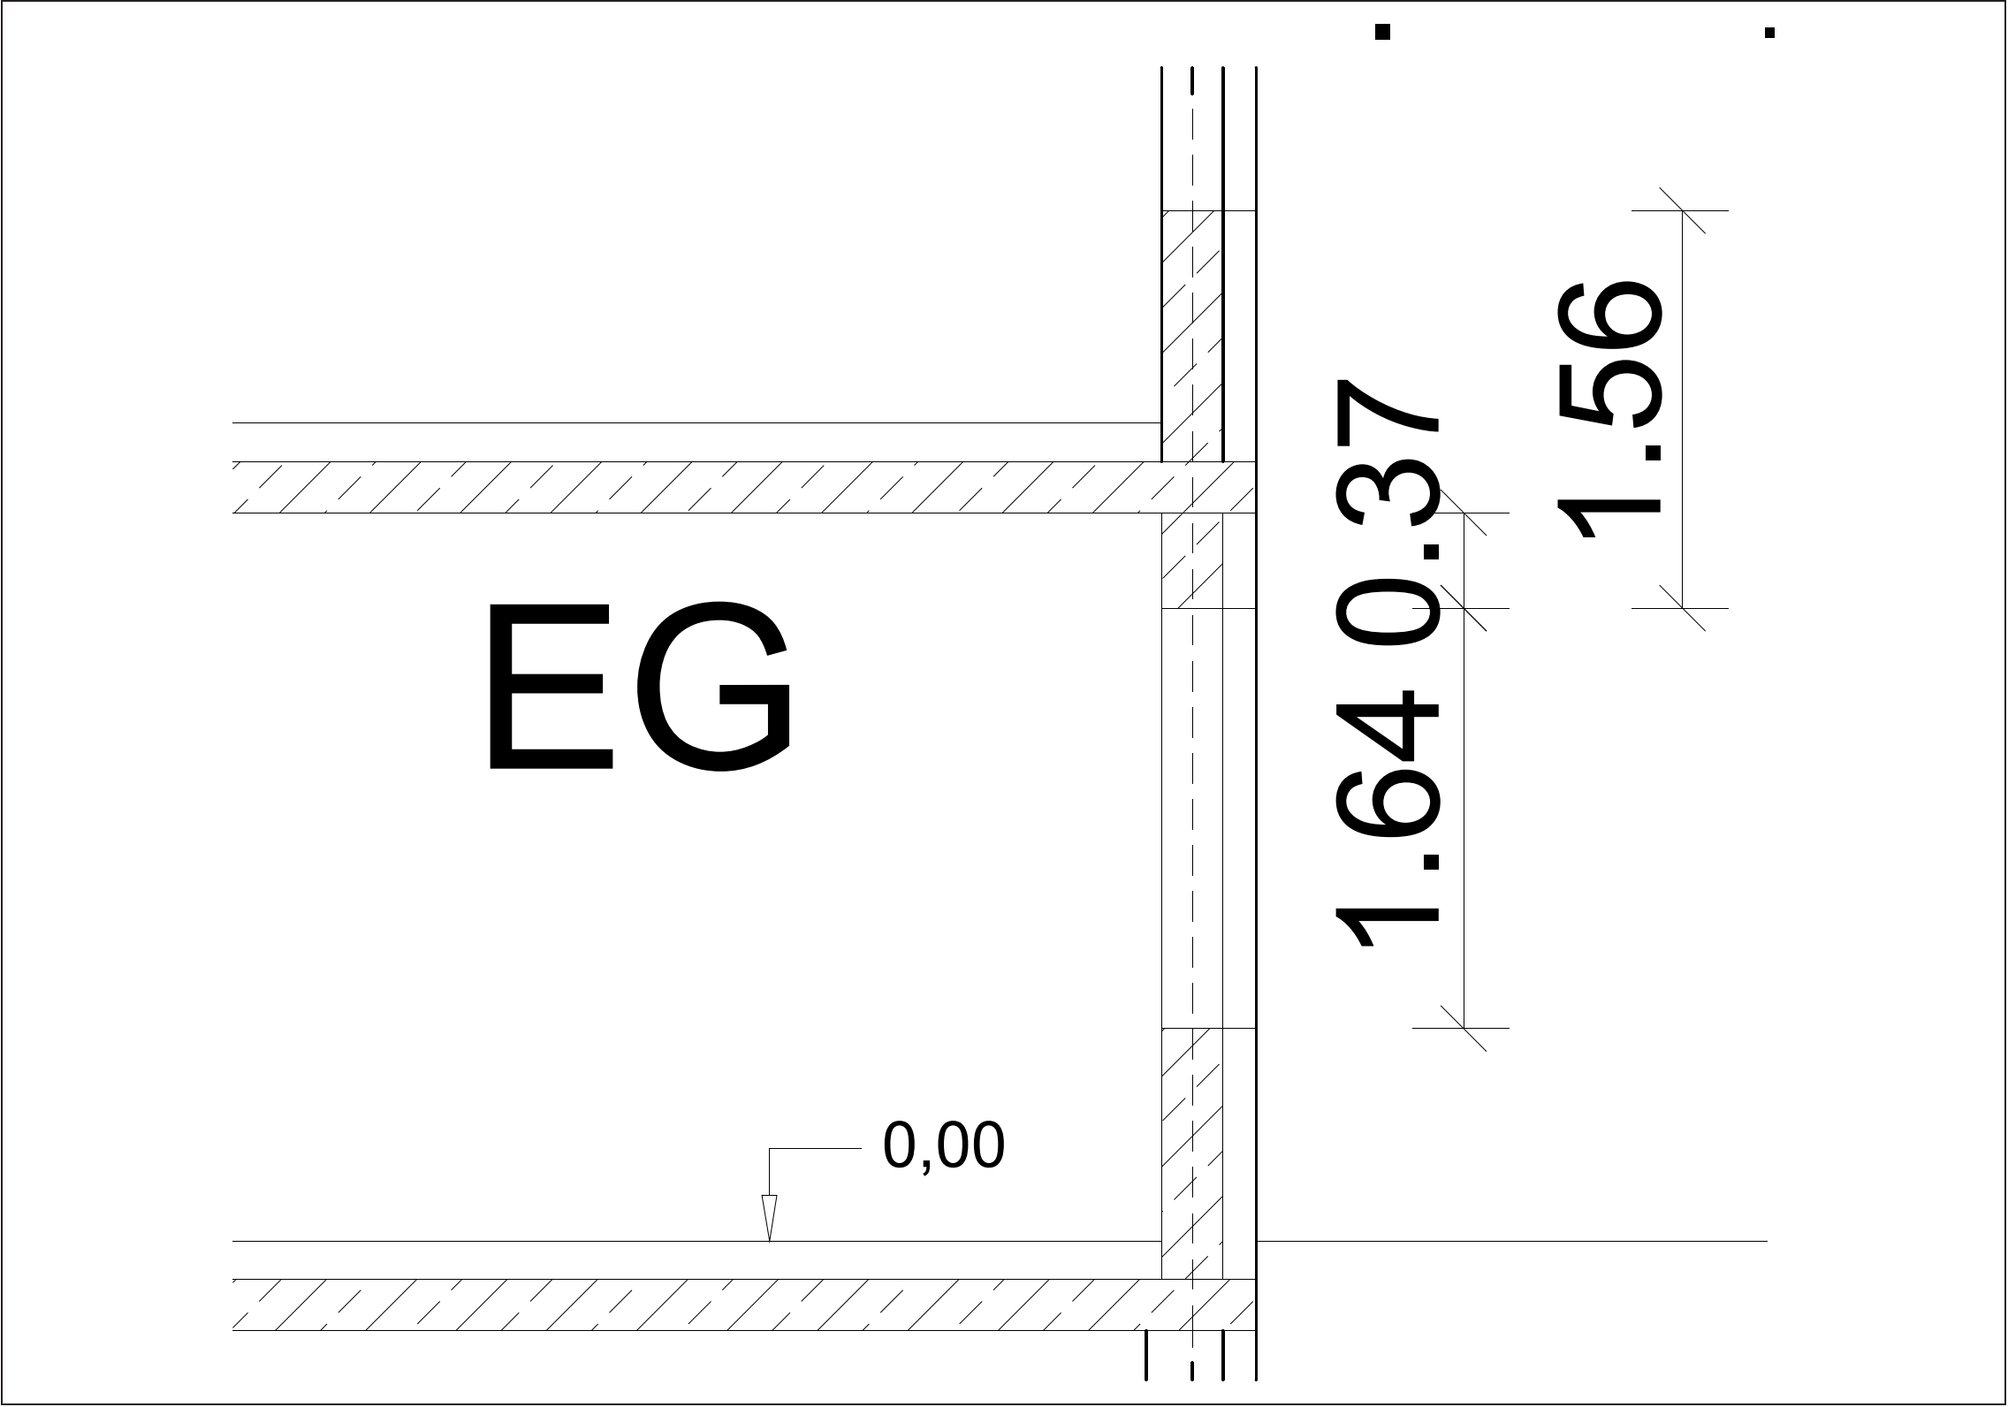
Schubfestigkeit 1 | f_vlt1 | MN/m² | 0.52
Schubfestigkeit 2 | f_vlt2 | MN/m² | 0.56
char. Schubfestigkeit | f_vlt | MN/m² | 0.52 |  | EC6 NA NDP 6.3.2(3)
Sicherheitsbeiwert | γ_m |  | 1.50 |  | EC6 NA Tab. NA.1
Widerstand Horizontalkraft | V_Rd | kN | 133
Nachweis | h |  | 0.82 | < 1,0
Flachsturz
effektive Stützweite | l_ef | m | 1.16 |  | EC6 (5.12)
Lichte Höhe | h | m | 1.56
Einwirkendes Moment | M_Ed | kNm | 29
Hebelarm | z | m | 0.81 |  | EC6 (6.29/30)
Nutzhöhe | d | m | 1.06 |  | EC6 (6.31)
Widerstand 1 | maxM_Rd | kNm | 440 |  | EC6 (6.32)
Bem.festigkeit Bewehrung | f_yd | MN/m² | 435
erf. Bewehrung | A_s | cm² | 0.83 |  | EC6 (6.22)
gew. Bew |  |  | 1.01 |  | 2 Ø 8
Verankerungslänge wie bei Stahlbetonbewehrung!

Beachte: Grenadierschicht nur in scheitrechter Ausführung möglich.

Zugdehnung
 |  |  | (MZ o. KS) + NM | KS + DM | PP + DM

$$ε=\frac{f_{t}}{E}$$
Zugfestigkeit | ft | N/mm² | 0.1 | 0.2 | 0.2
E-Modul | E | N/mm² | 1000 | 1000 | 550
Dehnung | ε |  | 0.0001 | 0.0002 | 0.0003636364
 | ε | ‰ | 0.10 | 0.20 | 0.36

Viadukt
Konstruktion Stützlinie Viaduktbogen

Spannweite Stützlinie | L | m | 23.00
Stich Stützlinie | f | m | 10.50 |  |  |  |  |  |  |  |  |  |  | für Namen in Formeln siehe Namensmanager unter Formeln
Verhältnis Stich/Spannweite | f/L | - | 0.46
Anzahl Abschnitte | n | - | 8
Viaduktbreite | b | m | 4.00
trag. Querschnittshöhe Stelle 0 | h_0 | m | 2.00
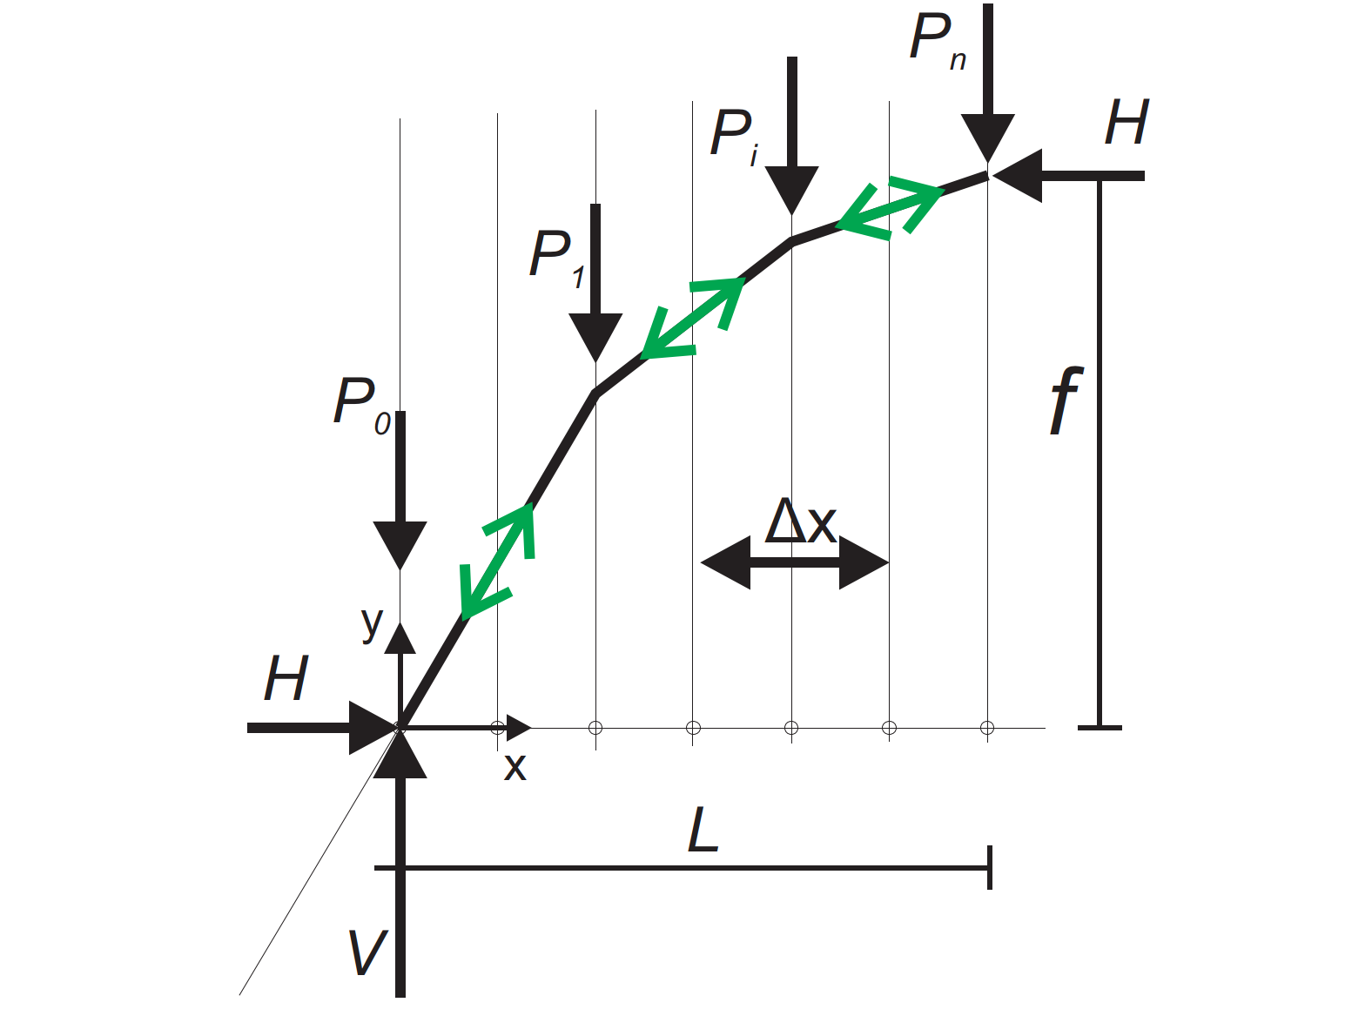
trag. Querschnittshöhe Stelle n | h_n | m | 1.00

lichte Spannweite Kreisbogen |  | m | 20.00
Eigengewicht |  | kN/m³ | 27.00
Bauhöhe im Scheitelpunkt |  | m | 2.50
Last Schotterbett |  | kN/m² | 14.50
Verkehrslast / Lokomotive |  | kN | 400.00
Lokomotive verteilt auf halbe Spannweite |  | kN/m | 35
Gleichstreckenlast |  | kN/m | 363 | 0.26 | 0.52 | 0.52 | 0.52 | 0.52 | 0.52 | 0.52 | 0.52 | 0.26 | MN
Veränderliche Last Maximum |  | kN/m | 1080 | 1.55 | 1.55 | 0.77 | 0.47 | 0.28 | 0.15 | 0.07 | 0.02 | 0.00 | MN

Stützpunkt | i |  |  | 0 | 1 | 2 | 3 | 4 | 5 | 6 | 7 | 8
Koordinate | x_i | m |  | 0.00 | 1.44 | 2.88 | 4.31 | 5.75 | 7.19 | 8.63 | 10.06 | 11.50
Last | P_i | MN |  | 1.81 | 2.07 | 1.29 | 0.99 | 0.80 | 0.67 | 0.59 | 0.54 | 0.26
Vertikalkraft | V_i | MN |  | 7.22 | 5.15 | 3.86 | 2.86 | 2.06 | 1.39 | 0.80 | 0.26 | 0.00
Horizontalkraft | H_i | MN |  | 3.23 | 3.23 | 3.23 | 3.23 | 3.23 | 3.23 | 3.23 | 3.23 | 3.23
Neue Resultierende | R_i | MN |  | 7.91 | 6.07 | 5.03 | 4.32 | 3.83 | 3.51 | 3.33 | 3.24 | 3.23

Neue Neigung Stützlinie (tan) |  | - |  | 2.24 | 1.59 | 1.19 | 0.89 | 0.64 | 0.43 | 0.25 | 0.08 | 0.00
Höhenkoordinate Stützlinie | y_i | m |  | 0.00 | 3.21 | 5.50 | 7.22 | 8.50 | 9.41 | 10.03 | 10.38 | 10.50 |  | y_vorher + delta(x)*Neigung
Höhenkoordinate Laibung | l_i | m |  | 0.00 | 0.00 | 5.06 | 6.95 | 8.18 | 9.02 | 9.58 | 9.90 | 10.00 |  | aus Geometrie Viertelkreis
Querschnittshöhe 1 (lin. interpoliert 10-11) | h_i | m |  | 2.00 | 1.88 | 1.75 | 1.63 | 1.50 | 1.38 | 1.25 | 1.13 | 1.00
Normalen-Differenz Leibung-Stützlinie (Näherung) |  | m |  |  | 1.71 | 0.28 | 0.20 | 0.26 | 0.36 | 0.44 | 0.49 | 0.50
Querschnittshöhe 2 (2*Zeile 33) |  | m |  |  | 3.42 | 0.57 | 0.40 | 0.53 | 0.72 | 0.88 | 0.97 | 1.00
einwirkende Spannung |  | MN/m² |  |  | 0.81 | 2.21 | 2.68 | 1.81 | 1.23 | 0.95 | 0.83 | 0.81

 |  |  |  | für obige Grafik Höhenkoordinate Leibung
 |  |  |  | 0.00 | 5 | 10 | 20 | 30 | 40 | 50 | 60 | 70 | 80 | 90 | grad
 |  |  |  | 0.00 | 0.09 | 0.17 | 0.35 | 0.52 | 0.70 | 0.87 | 1.05 | 1.22 | 1.40 | 1.57 | rad
 |  |  |  | 0.00 | 0.87 | 1.74 | 3.42 | 5.00 | 6.43 | 7.66 | 8.66 | 9.40 | 9.85 | 10.00 | y-Koordinate Kreisbogen
 |  |  |  | 1.50 | 1.54 | 1.65 | 2.10 | 2.84 | 3.84 | 5.07 | 6.50 | 8.08 | 9.76 | 11.50 | zugeh. x-Koordinate + offset

